Sheet1
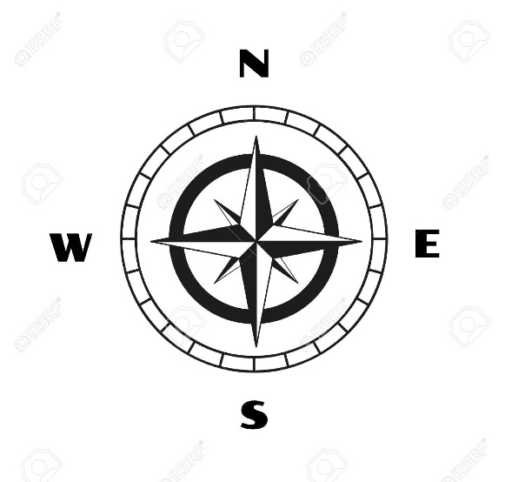
 | MOTORES |  |  |  |  |  | VIENTO
 | A | B | C | D |  |  | N | S | E | W
 |  |  |  |  |  |  | 90 | 270 | 0 | 180

ESTABILIZADO | 0 | 0 | 0 | 0
 |  |  |  |  |  | VIENTO
 |  |  |  |  |  | dir(x) | dir(y)
 |  |  |  |  | DIRECCION (x,y) | 3 | -4
 |  |  |  |  | VELOCIDAD (x,y) | 3 | 4
 |  |  |  |  | DIRECCION(º)
 |  |  |  |  | VELOCIDAD(km/h)

Vector |  | Vector
x | y | x | y
3 | 0 | 0 | 6

0 | 0
0
3 | 6
0

0

